Agricoltura intensiva
Utilised agricultural area (UAA) at the regional level, managed by low-, medium- and high-input farms (source: FADN) [aei_ps_inp]
https://appsso.eurostat.ec.europa.eu/nui/show.do |  |  | https://ec.europa.eu/eurostat/databrowser/view/aei_ps_inp/default/table?lang=en
Last update | 2021-07-21 13:05:44 |  | è disponibile anche aggiornamento di ottobre 2021 che però considera sempre il 2019 (non considerato, i dati qua sotto sono quelli del settembre 2021)
Extracted on | 2021-09-17 15:38:12
Source of data | Eurostat
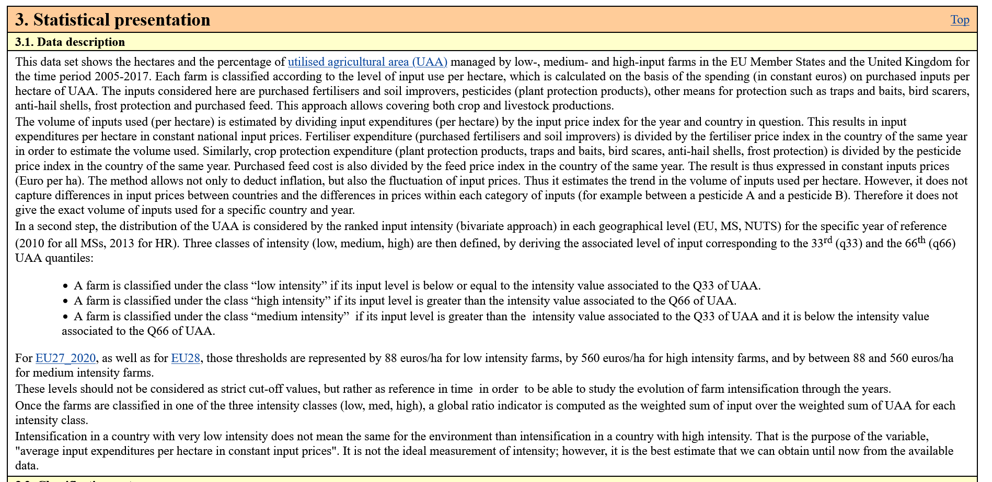
Superficie agricola utilizzata (SAU) gestita da imprese agricole ad alta densità di input (euro/ha)
TIME | 2019
UNIT | Hectare
GEO/INDIC_AG | High-input farms | Low-input farms | Medium-input farms | Totale | High-input farms | Low-input farms | Medium-input farms | Totale
Italy | 4,004,082 | 4,168,862 | 3,664,726 | 11,837,670 | 33.8% | 35.2% | 31.0% | 100.0%
Piemonte | 529,169 | 194,367 | 216,585 | 940,121 | 56.3% | 20.7% | 23.0% | 100.0% | verde e rossa
Valle d'Aosta/Vallée d'Aoste | 8,884 | 22,998 | 24,034 | 55,916 | 15.9% | 41.1% | 43.0% | 100.0%
Liguria | 12,935 | 11,765 | 5,797 | 30,497 | 42.4% | 38.6% | 19.0% | 100.0% | verde e verde
Lombardia | 531,503 | 84,850 | 264,399 | 880,752 | 60.3% | 9.6% | 30.0% | 100.0%
Provincia Autonoma di Bolzano/Bozen | 89,414 | 21,693 | 15,198 | 126,305 | 70.8% | 17.2% | 12.0% | 100.0% |  | H-I >40% | intensiva
Provincia Autonoma di Trento | 40,072 | 1,486 | 6,618 | 48,176 | 83.2% | 3.1% | 13.7% | 100.0% |  | L-I>40% | estensiva
Veneto | 443,448 | 40,716 | 250,691 | 734,855 | 60.3% | 5.5% | 34.1% | 100.0% |  | tutte le altre | compresenza o intensità media
Friuli-Venezia Giulia | 118,467 | 15,311 | 60,522 | 194,300 | 61.0% | 7.9% | 31.1% | 100.0%
Emilia-Romagna | 628,368 | 228,767 | 279,829 | 1,136,964 | 55.3% | 20.1% | 24.6% | 100.0%
Toscana | 97,054 | 325,861 | 181,074 | 603,989 | 16.1% | 54.0% | 30.0% | 100.0%
Umbria | 55,931 | 133,070 | 124,516 | 313,517 | 17.8% | 42.4% | 39.7% | 100.0%
Marche | 91,792 | 125,628 | 235,554 | 452,974 | 20.3% | 27.7% | 52.0% | 100.0%
Lazio | 156,862 | 297,463 | 155,935 | 610,260 | 25.7% | 48.7% | 25.6% | 100.0%
Abruzzo | 86,690 | 98,311 | 58,636 | 243,637 | 35.6% | 40.4% | 24.1% | 100.0%
Molise | 23,565 | 39,694 | 84,399 | 147,658 | 16.0% | 26.9% | 57.2% | 100.0%
Campania | 178,957 | 224,873 | 190,942 | 594,772 | 30.1% | 37.8% | 32.1% | 100.0%
Puglia | 333,077 | 320,919 | 431,077 | 1,085,073 | 30.7% | 29.6% | 39.7% | 100.0%
Basilicata | 51,479 | 383,001 | 92,775 | 527,255 | 9.8% | 72.6% | 17.6% | 100.0%
Calabria | 98,542 | 81,454 | 213,915 | 393,911 | 25.0% | 20.7% | 54.3% | 100.0%
Sicilia | 203,542 | 853,869 | 322,668 | 1,380,079 | 14.7% | 61.9% | 23.4% | 100.0%
Sardegna | 224,330 | 662,765 | 449,561 | 1,336,656 | 16.8% | 49.6% | 33.6% | 100.0%

Special value:
: | not available | Tutte le Regioni Ita
 |  | Regioni con agricoltura ad alta intensità di input | Regioni con agricoltura a bassa intensità di input | Regioni con intensità media o compresenza di agricoltura intensiva ed estensiva
 |  | Emilia-Romagna, Lombardia, Veneto, Piemonte, Friuli VG, Liguria, Trentino-AD | Basilicata, Sicilia, Abruzzo, Lazio, Toscana, Umbria Valle d'Aosta | Marche, Molise, Campania, Puglia, Calabria, Sardegna
 |  | Regioni con siti estrativi
 |  | Regioni con agricoltura ad alta intensità di input | Regioni con agricoltura a bassa intensità di input | Regioni con intensità media o compresenza di agricoltura intensiva ed estensiva
 |  | Emilia-Romagna, Lombardia, Veneto, Piemonte | Basilicata, Abruzzo, Lazio, Toscana | Marche, Molise, Puglia, Calabria, Italia

SE6impollinazione
Servizio di impollinazione: tre fonti (JRC 2018, ISPRA 2018, ISPRA 2019)
Tutte le fonti riferiscono il servizio solo alle aree agricole, per cui un cambiamento nell'uso di suolo da qualsiasi tipo di uso ad un uso agricolo suscettibile di impollinazionale per mezzo di insetti, comporta il beneficio ambientale qui stimato. |  |  |  |  |  |  |  |  |  |  |  |  | Commento: | la letteratura consultata riferisce questo SEE solo alle aree per uso agricolo
Fonte A) | Contributo del JRC su impollinazione al Secondo rapporto sullo stato del Capitale naturale: supportato dallo studio JRC (2018) studio europeo |  |  |  |  |  |  |  |  |  |  |  | Tuttavia, si può presumere che questo servizio sia fornito, oltre che dalle aree agricole, anche dai pascoli e praterie, dai cespuglieti e dalle aree umide. L'annesso metodologico ISPRA: "dall’impollinazione dipende la fecondazione e la produttività di moltissime colture, nonché di piante spontanee (Klein et al., 2007), ed è fornito da molti organismi animali tra cui api e bombi, il suo valore è, insieme ad altri, un indicatore non solo di utilità per il settore agricolo ma anche di benessere dell’intero ecosistema"
 | Tipologie colturali |  |  |  |  |  |  |  |  |  | Totale
Domanda soddisfatta | 80.64 | 150.32 | 339.32 | 14.66 | 0.32 | 1.67 | 5.9 | 14.26 | 0.09 | 355.87 | 963.05 | 27% | 17.3% | % SE sul valore della domanda soddisfatta dal servizio nei settori dipendenti
Domanda non soddisfatta | 335.88 | 634.06 | 769.07 | 70.45 | 0.97 | 6.45 | 155.41 | 53.48 | 0.11 | 634.99 | 2660.87
Totale del valore produzione teoricamente dipendente dall'impollinazione |  |  |  |  |  |  |  |  |  |  | 3623.92 |  | 4.6% | % SE sul valore totale produzione nei settori dipendenti

 |  |  |  |  |  |  |  | Stima JRC SE impollinazione |  |  | 167 | mili9oni 2012
Fonte B) | ISPRA (2018) annesso metodologico |  |  |  |  | verifica valore medio con SAU
Stima del Valore SE impollinazione in valore assoluto |  |  |  | 2,020.0 | M Euro 2009 | 163 | euro 2009/ha
ISPRA non riporta l'estensione del servizio di impollinazione preso come riferimento per la stima (ma si può usare C)
Valore minimo | 169.27 | € 2015 / ha-anno |  | 154.3 | € 2009 / ha-anno | 1.097 | coeff di rivalutazione |  |  |  |  |  |  | si otterrebbe:
valore centrale | 197.6 | € 2015 / ha-anno |  | 180.2 | € 2009 / ha-anno | 1.097 | IN un confronto con la terza fonte (contributo ISPRA al Terzo RKN), se questo valore medio si riferisse alle aree agricole dipendenti dagli impollinatori sarebbe sottostimato, perché porterebbe a una stima di 286 milioni di euro e non di 2 miliardi. Se si riferisse alla SAU, sarebbe in linea Infatti, se si assumesse | 12,425,995 | ha | SAU | 2,238.7 | M euro 2015
valore massimo | 226 | € 2015 / ha-anno |  | 206.02 | € 2009 / ha-anno | 1.097 | coeff di rivalutazione

Fonte C) ISPRA - III RKN
1,448,854 | ha | 11.7% | Tab. 45 Estensione del servizio di impollinazione, Italia (habitat per impollinatori presenti in aree dedicate a colture dipendenti da specie impollinatrici, come meli, peri, pesche, mandorli, albicocche, ciliegi, fichi, agrumi, limoni, pruni, fragole, fagiolo, melanzana, leguminose, soia, girasole, e altre). L'elenco delle coltura è molto più ampio di quello del JRC
12,425,995 | ha |  | SAU ITA 2013 fonte istat vedi cartella superfici ecosistemi
1,939 | M € 2018 | Valore economico totale del servizio di impollinazione |  |  |  |  | 12425995
 |  | criterio di quantificazione fisica del servizio: si considera solo la quota incrementale della produzione attribuibile al servizio di impollinazione naturale (la % è desumibile come rapporto fra il totale tab. 47 e tab. 46)
 |  | Criterio di valutazione monetaria: prezzi di mercato colture
18,561 | M € 2018 | valore totale produzione agricola considerata
12,811 | €/ha | valore medio della produzione colture dipendenti dagli impollinatori per ettaro in Italia
10.4% | contributo impollinatori alla produzione
1,338 | € 2018/ha-a | Valore del servizio di impollinazione per l'Italia per ettaro di colture dipendenti dagli impollinatori, secondo ISPRA III RKN
 |  | sette volte maggiore
Aggiornamento del valore dal 2018 al 2019
157.6 | € 2019/ha-a SAU | Valore del servizio di impollinazione per l'Italia per ettaro di SAU
156.0 | € 2018/ha-a SAU
0.8 |  | Beneficio annuo per ettaro dell'impollinazione agricola (euro2019/ha-a)
From (riga) to (colonna) | Aree verdi urbane | Aree agricole coltivate (suolo non consumato) | Praterie (suolo non consumato) | Cespuglieti (suolo non consumato) | Foreste e boschi (suolo non consumato) | Aree umide | Fiumi e laghi | Altri ecosistemi naturali (es. spiagge) | Suolo consumato / artificiale
Aree verdi urbane |  | 157.6 |  |  |  |  |  |  |  |  |  |  |  |  | 335,88, 634,06, 769,07, 70,45, 0,97, 6,45, 155,41, 53,48, 0,11, 634,126 | 335,88, 634,06, 769,07, 70,45, 0,97, 6,45, 155,41, 53,48, 0,11, 634,127 | 335,88, 634,06, 769,07, 70,45, 0,97, 6,45, 155,41, 53,48, 0,11, 634,128 | 335,88, 634,06, 769,07, 70,45, 0,97, 6,45, 155,41, 53,48, 0,11, 634,129 | 335,88, 634,06, 769,07, 70,45, 0,97, 6,45, 155,41, 53,48, 0,11, 634,130 | 335,88, 634,06, 769,07, 70,45, 0,97, 6,45, 155,41, 53,48, 0,11, 634,131
Aree agricole coltivate (suolo non consumato) | -157.6 | 157.6 | -157.6 | -157.6 | -157.6 | -157.6 | -157.6 | -157.6 | -157.6
Praterie (suolo non consumato) |  | 157.6
Cespuglieti (suolo non consumato) |  | 157.6
Foreste e boschi (suolo non consumato) |  | 157.6
Aree umide |  | 157.6
Fiumi e laghi |  | 157.6
Altri ecosistemi naturali (es. spiagge) |  | 157.6
Suolo consumato / artificiale |  | 157.6

Differenziazione regionale

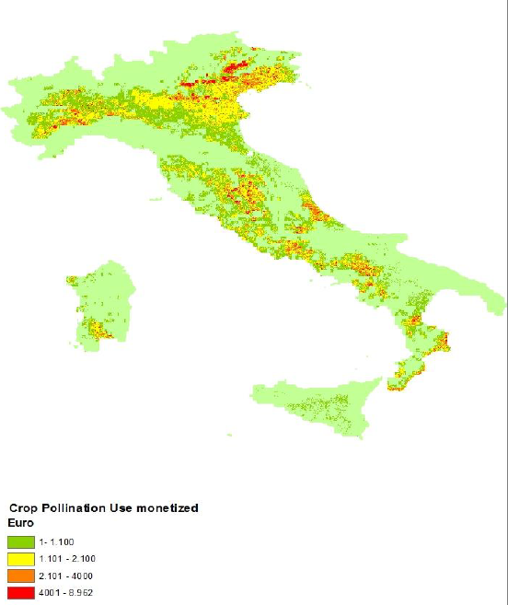
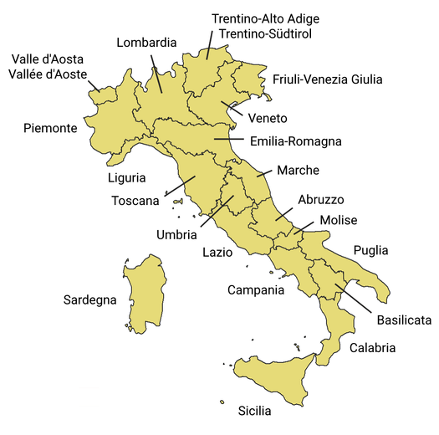
 | Basilicata | Emilia Romagna | Media nazionale
€19/ha: beneficio impollinazione agricola per ettaro di coltura dipendente | #REF! | #REF! | 1351.9
€19/ha: beneficio impollinazione agricola per ettaro di qualsiasi coltura | #REF! | #REF! | 157.6

osservando la mappa ISPRA, i tre valori (basso, medio, alto) sono stati allocati alle restanti Regioni
 | Classe di beneficio per impollinazione agricola delle Regioni esaminate (€19/ha di qualsiasi coltura)
€/ha: beneficio impollinazione agricola per ettaro di qualsiasi coltura | nullo | basso | intermedio | alto (media nazionale)
 | 0 | #REF! | #REF! | 157.6
In Molise non risultano estensioni significative di colture suscettibili di impollinazione | Molise | Basilicata | Emilia-Romagna | Lombardia
 |  | Marche | Toscana | Veneto
 |  | Puglia |  | Abruzzo
 |  |  |  | Lazio
 |  |  |  | Calabria
 |  |  |  | Piemonte

SE9 mitig erosione
Servizio di mitigazione dell'erosione (i valori adottato sono quelli dello studio JRC 2021, da riga 30 in poi.
fonte: Elaborazione ISPRA (2018, allegato metodologico SE)
L’erosione del suolo è un fenomeno naturale che, attraverso l’asportazione della parte superficiale del terreno, spesso ricca di sostanza organica, provoca frane e contribuisce al modellamento della superficie terrestre. L'erosione è quantificabile come flusso di materia trasportata (tonnellate di suolo spostate per una distanza convenzionale nell'unità di superficie). L'erosione dipende dalle precipitazioni, dai venti, dalla natura del suolo e dalla morfologia/pendenze.
Il servizio ecosistemico di mitigazione dell'erosione del suolo è fornito dagli ecosistemi naturali con copertura vegetale (chioma degli alberi che riparano dal vento e dalla pioggia, vegetazione bassa che frena l'erosione e permette l'accumulo dei sedimenti, e apparati radicali che tendono a imbrigliare il terreno, mitigando la franosità del suolo dovuta all'erosione, in letteratura anche i prati naturali mitigano fortemente l'erosione rispetto a suoli non vegetati). "le aree forestali e altre aree semi-naturali subiscono un surplus globale di sedimenti che è guidato da una nuova deposizione di sedimenti erosi dai terreni agricoli" (ISPRA pag. 26)
Il servizio ES riduce il rischio di frane, favorisce l'accumulo di sedimenti e di sostanze nutrienti, aumentando la fertilità/produttivitò del suolo.
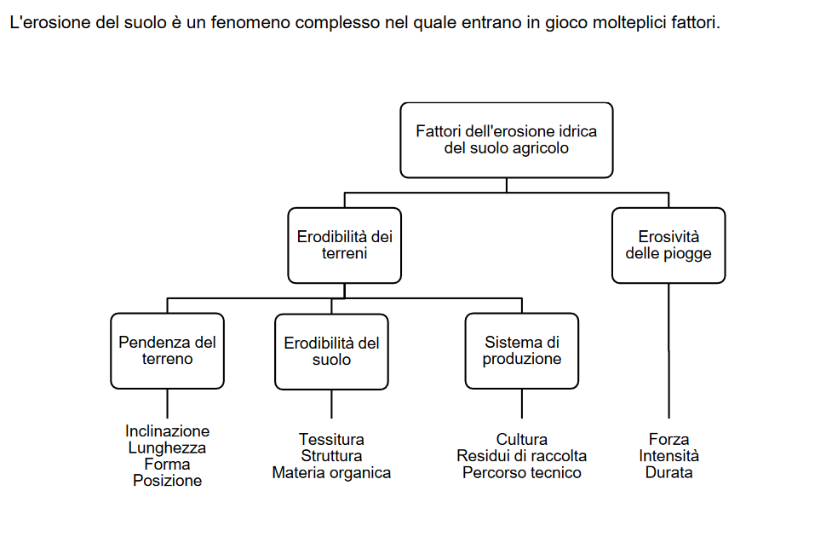
Il servizio ecosistemico fornito dall'ecosistema vegetato è tanto maggiore quanto maggiori sono i forzanti dell'erosione (precipitazioni, venti, pendenze del suolo, etc.) e i danni attesi dell'erosione
SE fornito da boschi, prati e cespuglieti |  |  | La copertura artificiale del suolo ha un valore nullo di SE (non mitiga l'erosione naturale, semmai la peggiora aumentando il ruscellamento delle acque). Le attività agricole basate sulla dissodazione/semina (non quelle basate su alberi da frutto, che invece mitigano l'erosione ) aumentano il degrado del suolo dovuto alle forzanti erosive, dato che asportano la copertura ed espongono il suolo all’azione degli elementi.
Non è necessariamente fornito da aree agricole |  |  |  | l'erosione in Italia è maggiore rispetto alla UE, ISPRA assume che gli ecosistemi naturali vegetati prevengano interamente l'erosione, senza grandi differenze. Questa assunzione è stata verificata da una analisi della letteratura che ha confermato che le 5 di mitigazione sono molto simili, anche per i prati dell'ordine del 95%)
Attenzione: quello calcolato da ISPRA 2018 non è il valore del BENEFICIO del SE di mitigazione dell'erosione (rispetto ad uno scenario in cui si ipotizza assenza di copertura del suolo), ma il valore del danno erosione secondo ISPRA |  | UE |  | Italia
 | valore del danno dell'erosione per ton di terreno eroso | media di erosione in EU | Valore del Danno erosione per ettaro (media UE) | media di erosione in Italia | Valore del Danno erosione per ettaro (media ITA)
 | € 2015 /t | t / ha-y | € 2015 /ha | t / ha-y | € 2015 /ha-anno

minimo | 11.01 | 2.46 | 27 | 8.77 | 97 | entrambi i valori individuati da ISPRA sono basati sul metodo dei costi di riparazione
max | 117.6 |  | 289 |  | 1031
medio | 64.3 |  |  |  | 564.0 | Preso il valore medio della forchetta ISPRA |  |  | 16,975,040,985 | 17 miliardi in Italia
 |  |  |  |  |  |  |  |  |  | valore del danno erosione effettiva (non del beneficio SE di mitigazione)
 |  | Se il costo di mitigazione del danno con convince, è disponibile un articolo sui costi dei danni dell'erosione (per l'agricoltura in EU, Italia inclusa). Il problema aumenta i danni dell'erosione naturale, aumentando la perdita di produttività dei terreni agricoli dovuta all'erosione.
 |  | https://onlinelibrary.wiley.com/doi/full/10.1002/ldr.2879 |  |  |  | Cost of agricultural productivity loss due to soil erosion in the European Union: From direct cost evaluation approaches to the use of macroeconomic models
ATTENZIONE NON è il valore del beneficio del SE. E' un tentativo fallito di desumere i valori ISPRA di perdita di suolo per ha (erosione), in base al controbuto ISPRA al 4° raporto sul capitale naturale | euro19/ha-a | Beneficio per ettaro del servizio di mitigazione dell'erosione naturale, per tipo di ecosistema (in base a letteratura sulla relazione fra tipo di uso del suolo e mitigazione/incremento dell'erosione, in particolare nelle coltivazioni agricole)
 | Approccio basato su fonti di letteratura che prevede l'assegnazione al tipo di ecosistema di un contributo % alla mitigazione dell'erosione (100% foreste, in quanto impediscono l'erosione e addirittura accumulano un surplus di sedimenti) | woodland and forest | Aree agricole | grassland | urban | moorland and shrub | sparsely vegetated areas type A (aree scarsamente vegetate + aree incendiate) | sparsely vegetated areas type B (rocce, spiagge, ghiacciai) | aree acquatiche terrestri (aree umide, fiumi e laghi, insenature marine e acque di transizione) | totale Italia
 | % di superficie del territorio italiano | 29.8% | 50.1% | 4.0% | 5.5% | 3.9% | 3.5% | 2.1% | 1.3% | 100.0% | 91.2%
 | riproporzionamento senza aree non vegetate | 32.7% | 54.9% | 4.4% |  | 4.2% | 3.8% |  |  | 100.0%
 | coefficiente C di contributo all'erosione del tipo di copertura del suolo | 0,0001 - 0,003 | 0.30 | 0,01-0,08 | na | 0,01-0,1 | 0,1-0,55 | na | na | il SE è imputabile solo alla copertura di tipo vegetale naturale, a meno che non sia attivtà agricola che invece è causa di erosione ingente
 | coeff C valore intermedio | 0.16% | 30% | 5% | na | 6% | 33% | na | na | il rosso è il massimo di erosione quando manca la vegetazione là dove ci potrebbe essere
 | % di mitigazione del tipo di copertura vegetale rispetto al potenziale massimo di erosione | 99.52% | 7.69% | 86.15% | na | 83.08% | 0.00% | na | na
 | perdita di suolo (t-a/ha) | 0.01 | 20.00 | 1.00 | na | 1.00 | 10.00 |  |  | 11.69 | media nazionale |  | 11.45 | valore medio ottenuto in questo tentativo del tutto arbitrario es celle righe 25 stabilite soggettivamente
 | euro2019/ha-anno | 587.7 | 45.4 | 508.8 | 0.0 | 490.6 | 0.0 |  | 0
 |  | Fonte: 4° RCN 2021, pag. 107-108
Dalla colonna K in poi c'è la stima del valore fisico ed economico del SE - studio JRC 2021 |  |  |  |  |  |  |  |  |  |  |  |  | 10.0 | euro2012/tonn | valore rapporto JRC KIP INCA Part III pag. 62
Studio JRC KIP INCA III | AA13. Supply table of soil retention in physical terms, thousand of t, Italy, year 2012 and 2018 |  |  |  |  |  |  |  |  | Stima RSE con dati biofisici JRC2022 e valore JRC per 2012 di 10 euro in Italia
 | 2012 Fonte: rapporto JRC del 2021 per anno 2012 |  |  | 2012 Fonte: database del 2022 per anno 2018 (JRC ha applicato un valore unitario notevolmente inferiore) |  |  | 2018 Fonte: database del 2022 per anno 2018 (JRC ha applicato un valore unitario notevolmente inferiore) |  |  | 2018
 | ktonn | milioni di euro 2012 | euro12/t di suolo trattenuto | ktonn | milioni di euro 2012 | euro/t di suolo trattenuto | ktonn | milioni di euro 2018 | euro/t di suolo trattenuto | ktonn-a | t/ha-a | milioni di euro2012 | euro2012/ha | vrf | Suolo trattenuto (erosione evitata) per tipo di ecosistema, Italia, 2018, valori in t/ha
Woodland and forest | 1,168,457 |  |  | 1,434,508 |  |  | 1,433,935 |  |  | 1,433,935 | 157 | 14,339 | 1,571.9 | 14,339
Cropland | 362,790 | 3739.0 | 10.31 | 410,377 | 2464.49 | 6.01 | 423,922 | 2515.3 | 5.93 | 423,922 | 28 | 4,239 | 276.3 | 4,239
Grassland | 177,348 |  |  | 117,481 |  |  | 117,678 |  |  | 117,678 | 96 | 1,177 | 961.3 | 1,177
Heathland and shrub | 82,871 |  |  | 123,678 |  |  | 122596.7 |  |  | 122,597 | 103 | 1,226 | 1,033.4 | 1,226
Sparsely vegetated land | 24,017 |  |  | 65,140 |  |  | 67948.5 |  |  | 67,948 | 40 | 679 | 399.4 | 679
Urban | 263 |  |  | 365 |  |  | 365.5 |  |  | 366 | 0.2 | 4 | 2.2 | 4
Wetlands | n.a. |  |  |  |  |  | n.a. |  |  | n.a. | -
River and lakes | n.a. |  |  |  |  |  | n.a. |  |  | n.a. | -
Marine inlets and transitional waters | n.a. |  |  |  |  |  | n.a. |  |  | n.a. | -
Marine | n.a. |  |  |  |  |  | n.a. |  |  | n.a. | -
Totale Italia | 1,815,746 |  |  | 2,151,549 |  |  | 2,166,446 |  |  |  |  | 21,664.5 | 716 | 21,664.5
Francia (cropland) | 123,828 | 1282 | 10.35 |  |  |  | 162,799 | 969.42 | 5.95 |  |  |  | valore per ha sulle superfici valutate
SE mitigazione erosione: matrice dei benefici (segno +) / costi (segno -) annuali da cambiamenti di uso del suolo (euro2012/ha) DA AGGIORNARE AL 2021
 | Woodland and forest | Cropland | Grassland | Heathland and shrub | Sparsely vegetated land | Urban | Wetlands | River and lakes | Marine inlets and transitional waters | Marine
Woodland and forest | 1,571.9 | -1,295.5 | -610.6 | -538.5 | -1,172.5 | -1,569.7 | n.a. | n.a. | n.a. | n.a.
Cropland | 1,295.5 | 276.3 | 684.9 | 757.1 | 123.0 | -274.2 | n.a. | n.a. | n.a. | n.a.
Grassland | 610.6 | -684.93 | 961.3 | 72.13 | -561.92 | -959.1 | n.a. | n.a. | n.a. | n.a.
Heathland and shrub | 538.5 | -757.1 | -72.1 | 1,033.4 | -634.0 | -1,031.2 | n.a. | n.a. | n.a. | n.a.
Sparsely vegetated land | 1,172.5 | -123.0 | 561.9 | 634.0 | 399.4 | -397.2 | n.a. | n.a. | n.a. | n.a.
Urban | 1,569.7 | 274.2 | 959.1 | 1,031.2 | 397.2 | 2.2 | n.a. | n.a. | n.a. | n.a.
Wetlands | n.a. | n.a. | n.a. | n.a. | n.a. | n.a. | n.a. | n.a. | n.a. | n.a.
River and lakes | n.a. | n.a. | n.a. | n.a. | n.a. | n.a. | n.a. | n.a. | n.a. | n.a.
Marine inlets and transitional waters | n.a. | n.a. | n.a. | n.a. | n.a. | n.a. | n.a. | n.a. | n.a. | n.a.
Marine | n.a. | n.a. | n.a. | n.a. | n.a. | n.a. | n.a. | n.a. | n.a. | n.a.

 | Differenziazione regionale effettuata nel PITESAI 2
 | Land use type in generale |  | https://journals.sagepub.com/doi/10.1177/0309133309350264 |  |  |  | Questo articolo sostiene che ci siano forti differenze nell'erosione fra tipo di uso del suolo China: Cs activity in different land uses decreases sequentially from mature forest to grass to young forest to orchard to terrace crop, indicating that the mature forests had the lowest erosion rates while the terraced cropland produced the highest erosion amount
 |  |  |  |  |  |  | Regione Campania, Direzione genetrale per le politiche agricole, L'erosione del suolo - Foglio divulgativo di pedologia. La presenza di un pascolo naturale o seminato riduce il potenziale erosivo di una pioggia di circa 95 volte, mentre un bosco o una foresta possono raggiungere valori protettivi 1.000 volte superiori
 |  |  | https://www.ncbi.nlm.nih.gov/pmc/articles/PMC6025177/#B37-ijerph-15-01193 |  |  |  | La tabella 3 di questo articolo invece sostiene che NON ci sono forti differenze nell'erosione in funzione del tipo di uso del suolo
 | Agricoltura in generale | https://iwaponline.com/wpt/article/15/3/773/75178/The-effect-of-different-crops-and-slopes-on-runoff |  |  |  |  | Gao et al. 2020: High erosion rates from agriculture land are usually due to lack of vegetation cover, which is a key factor to understand in soil erosion
 |  |  |  |  |  |  | In this paper, the effects of of leaf area index of the crop type on runoff and soil loss are considered. L'articolo è limitato perché non verifica l'effetto sull'erosione dell'intera pratica agricola bensì considera solo l'effetto della vegetazione agricola nella sua massima produzione (copertura fogliare - leaf area index)
 | Frutteti | http://agricoltura.regione.campania.it/pedologia/pdf/erosione_del_suolo.pdf |  |  |  |  | Regione Campania, Direzione genetrale per le politiche agricole, L'erosione del suolo - Foglio divulgativo di pedologia. La presenza di un frutteto inerbito riduce di circa 80 volte il potenziale erosivo di una pioggia, un pascolo naturale o seminato lo riduce di circa 95 volte, mentre un bosco o una foresta possono raggiungere valori protettivi 1.000 volte superiori
 | vigneti | https://www.sciencedirect.com/science/article/pii/S0167198711001656?via%3Dihub |  |  |  |  | Novara A. Gristina L. Saladino S. S. Santoro A. Cerdà A. 2011, Soil erosion assessment on tillage and alternative soil managements in a Sicilian vineyard Soil and Tillage Research 117, 140 –147 .
 |  | La vigna richiede aratura dei terreni, anche con ricorso a scasso: |  |  |  |  | Mediterranean crops favor high erosion rates. Vineyards use to reach the highest soil and water losses due to the lack of vegetation cover. High and non-sustainable soil erosion rates on the Sicilian vineyards during 9 years
 |  | https://www.vitaincampagna.it/vigneto/vigneto-preparare-terreno/ |  |  |  |  | Both runoff and erosion were significantly reduced when cover crops of T. subterraneum (trifoglio), F. rubra (festuca), and L. perenne (loietto) were sown.
 | Uliveti | https://www.mite.gov.it/sites/default/files/archivio/biblioteca/Ruolo_dellxolivocoltura_nella_lotta_alla_desertificazione.pdf |  |  |  |  | Ruolo dell’olivicoltura nella lotta alla desertificazione, Angelo CALIANDRO, Matteo STELLUTI, 2005. In Puglia: Un accorgimento molto diffuso, legato anche alla necessità di rendere i terreni trafficabili durante il periodo piovoso inveranle per le operazioni di raccolta, è l’inerbimento naturale per circa sei mesi all’anno, quando maggiori potrebbero essere i rischi di erosione. Basilicata: Nelle aree con pendenze che consentono la meccanizzazione vengono effettuate le lavorazioni superficiali periodiche da fine inverno-inizio primavera a inizio autunno, lasciando inerbito il terreno durante il periodo delle piogge sia per contenere o prevenire eventuali fenomeni erosivi.
 | Cereali | file:///C:/Users/molocchi/AppData/Local/Temp/land-10-00673-v2-1.pdf |  |  |  |  | In foredeep areas of Basilicata, landscape remodeling activities and the use of machin-ery are typical agricultural practices in rural landscapes. Such practices are mainly related to cereal cultivation and several works have demonstrated their negative effect on soil erosion, landslide occurrence, badland development and, more generally, land degradation [17,23,50]. Land use changes from an abandoned area to widespread cultivation of Land cereals can then promote an increase in soil erosion and land degradation. On the contrary, the planting of more sustainable cropland such as hazelnut plants can represent a key strategy to prevent soil erosion and land degradation

 | file:///C:/Users/molocchi/AppData/Local/Temp/Merkbl%C3%A4tter-Set%20Erosion%20%E2%80%93%20Risiken%20beschr%C3%A4nken_i.pdf

 | Opportuno differenziare i Valori regionali per il tipo di colture prevalenti
 | Coltivazioni con pratiche colturali prevalenti che mitigano l'erosione naturale |  |  |  |  | frutteti, uliveti, agrumeti, coltivazioni di bacche, prati e pascoli, foraggere, fiori e piante ornamentali, piante aromatiche, ortaggi in serra
 | Coltivazioni con pratiche colturali prevalenti che non mitigano o aumentano l'erosione |  |  |  |  | coltivazioni di cereali, legumi, piante da tubero, piante industriali, ortaggi in piena aria, vigneti
 |  | Aree agricole | Percentuale di coltivazioni con pratiche colturali prevalenti che mitigano l'erosione naturale, 2019
 |  |  | % | euro19/ha
 |  | PIEMONTE | 61% | 360
 |  | VAL D AOSTA | 99% | 582
 |  | LOMBARDIA | 69% | 409
 |  | TRENTINO ALTO ADIGE | 95% | 563
 |  | VENETO | 35% | 205
 |  | FRIULI | 43% | 257
 |  | LIGURIA | 93% | 550
 |  | EMILIA ROMAGNA | 55% | 323
 |  | TOSCANA | 59% | 349.4
 |  | UMBRIA | 59% | 349
 |  | MARCHE | 42% | 247
 |  | LAZIO | 84% | 495
 |  | ABRUZZO | 69% | 406
 |  | MOLISE | 59% | 351
 |  | CAMPANIA | 69% | 408
 |  | PUGLIA | 60% | 353
 |  | BASILICATA | 56% | 330
 |  | CALABRIA | 82% | 482
 |  | SICILIA | 68% | 400
 |  | SARDEGNA | 92% | 541
 |  | ITALIA | 66% | 392 | 45
 |  | Fonte: Elaborazione RSE in base a dati Istat, Stima delle superfici e produzioni delle coltivazioni agrarie, dati 2019
 |  | http://dati.istat.it/OECDStat_Metadata/ShowMetadata.ashx?Dataset=DCSP_COLTIVAZIONI&ShowOnWeb=true&Lang=it

